Chi tiết địa chất
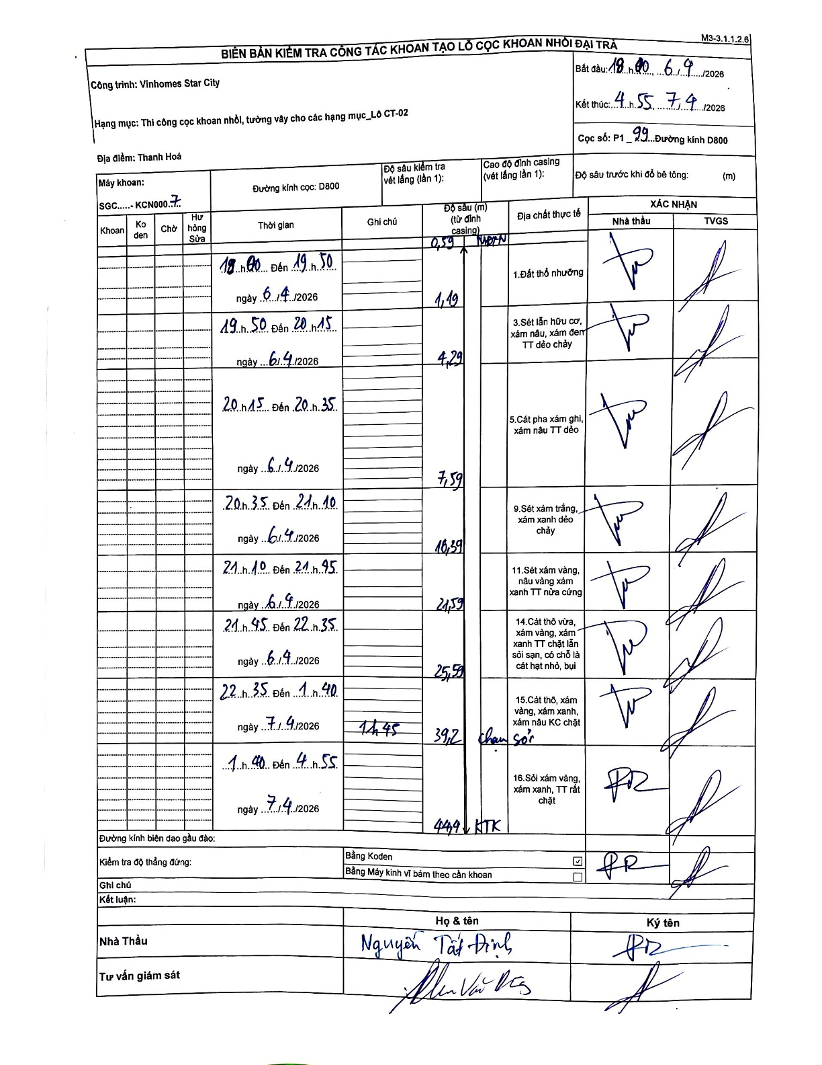
Dự án | Star City Thanh Hóa
Hạng mục | Thi công cọc khoan nhồi, tường vây cho các hạng mục_Lô CT-02
Tên bộ phận | CT-02
Số hiệu cọc | P1_99
Tên Máy khoan | SGC-KCN0007
Đường kính | D800
Bắt đầu thi công | 18:00 06/04/2026
Kết thúc thi công | 04:55 07/04/2026

Địa chất TT | Đường kính | Mô tả lớp thiết kế | Từ (h) | Đến (h) | Cao độ từ | Cao độ đến | T.Gian (h) | Dài (m) | V (m/h) | Ghi chú
1.Đất thổ nhưỡng | D800 | Đất thổ nhưỡng | 18:00 06/04/2026 | 19:50 06/04/2026 | -0.59 | -1.19 | 1.83 | 0.6 | 0.33 | Độ sâu 0.59m là mặt đất tự nhiên (MDTN)
2 | D800 | Sét lẫn hữu cơ, xám nâu, xám đen TT dẻo chảy | 19:50 06/04/2026 | 20:15 06/04/2026 | -1.19 | -4.29 | 0.42 | 3.1 | 7.44
3 | D800 | Cát pha xám ghi, xám nâu TT dẻo | 20:15 06/04/2026 | 20:35 06/04/2026 | -4.29 | -7.59 | 0.33 | 3.3 | 9.9
4 | D800 | Sét xám trắng, xám xanh dẻo chảy | 20:35 06/04/2026 | 21:10 06/04/2026 | -7.59 | -10.59 | 0.58 | 3 | 5.14
5 | D800 | Sét xám vàng, nâu vàng xám xanh TT nửa cứng | 21:10 06/04/2026 | 21:45 06/04/2026 | -10.59 | -21.59 | 0.58 | 11 | 18.86
6 | D800 | Cát thô vừa, xám vàng, xám xanh TT chặt lẫn sỏi sạn, có chỗ là cát hạt nhỏ, bụi | 21:45 06/04/2026 | 22:35 06/04/2026 | -21.59 | -25.59 | 0.83 | 4 | 4.8
7 | D800 | Cát thô, xám vàng, xám xanh, xám nâu KC chặt | 22:35 06/04/2026 | 01:40 07/04/2026 | -25.59 | -39.2 | 3.08 | 13.61 | 4.41 | Có ghi chú 'chạm sỏi' tại độ sâu 39.2m. Nghỉ chờ sửa 1h45p.
8 | D800 | Sỏi xám vàng, xám xanh, TT rất chặt | 01:40 07/04/2026 | 04:55 07/04/2026 | -39.2 | -44.9 | 3.25 | 5.7 | 1.75 | Độ sâu kết thúc 44.9m (KTK)

ẢNH BIÊN BẢN GỐC

